US
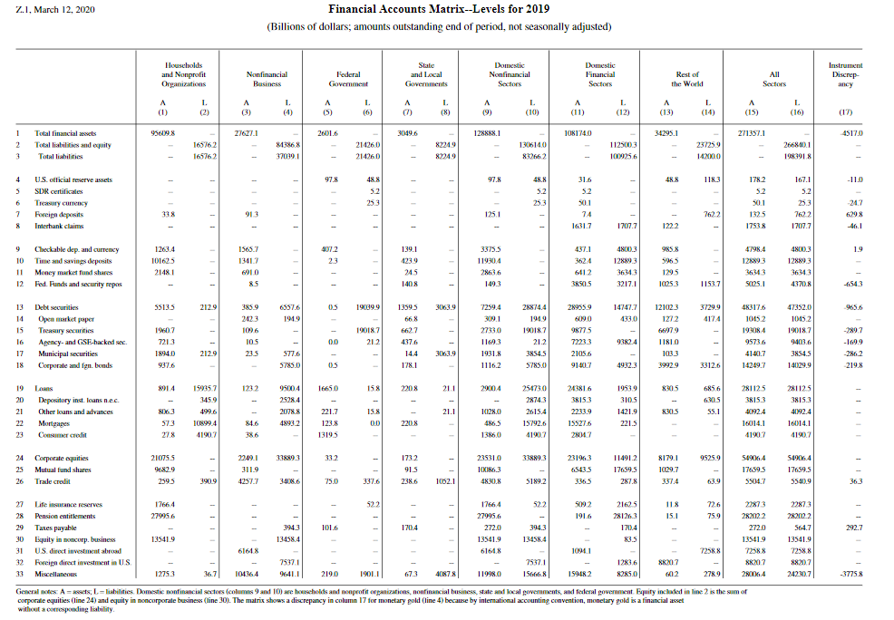

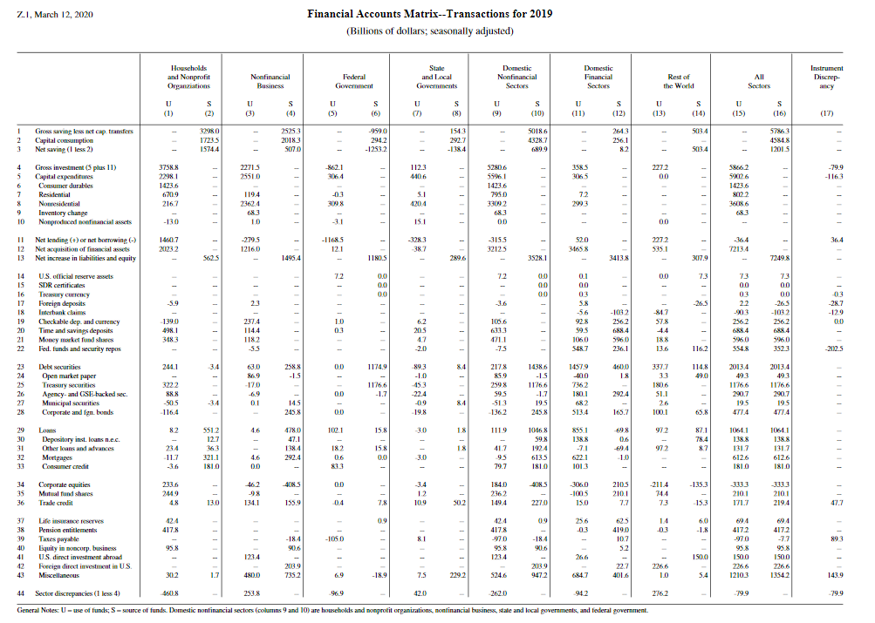

EU
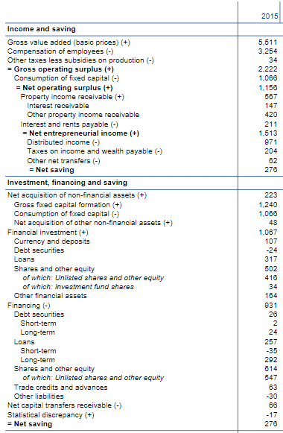
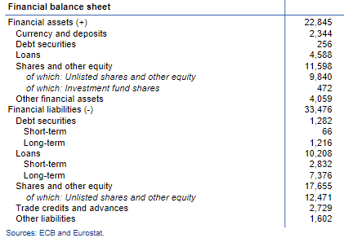
Non-financial sector
EU, mEUR, balance sheet items | A | L
Financial assets | 28.2 | 39.6
Currency and deposits | 2.8
Debt securities | 0.2 | 1.2
Loans | 5.4 | 10.2
Shares and other equity | 14.7 | 17.6
Trade credit and advances |  | 2.7
Other financial assets | 4.9 | 1.6

